Лист1
 | ООО «Ардатовский Фанерный завод»
 | Телефон: +7 (831) 795-19-40, +7 (831) 795-02-01,
 | +7 (930) 28-84-164 (Отдел Сбыта), +7 (915) 931-31-89 (Пиломатериалы)
 | E-mail: afzardatov@mail.ru www.afz-nn.ru Нижний Новгород

Наименование изделия | Длина, мм | Цена, руб (руб/пог.м) | Цена, руб (руб/шт) |  | Фотография
Уголок срощенный, сосна:
внутренний 20х20х2500мм | 2500 | 13.52 | 33.80 |  | 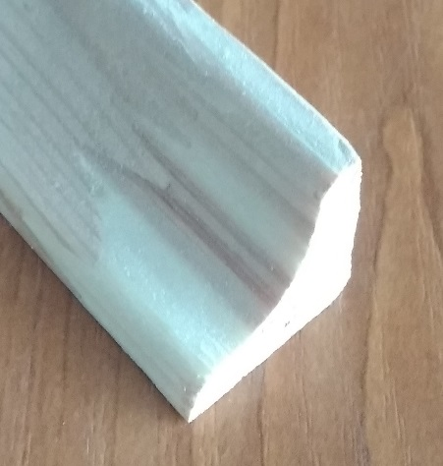
наружний 30х30х2500мм | 2500 | 19.44 | 48.60 |  | 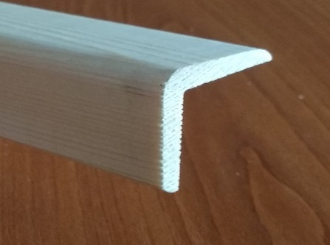
наружний 40х40х2500мм | 2500 | 21.42 | 53.55 | 
Наличник срощенный, сосна:
Наличник 12*50*2200 фигурный | 2200 | 22.14 | 48.71
Наличник 12*50*2200 плоский | 2200 | 22.14 | 48.71
Наличник плоский сращенный b=65*12 мм. L=2200 мм. Сорт А | 2200 | 26.00 | 57.20 |  | 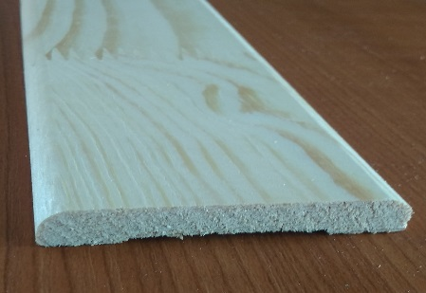
Наличник радиус b=65*12 мм. L=2200мм. Сорт А | 2200 | 26.00 | 57.20 |  | 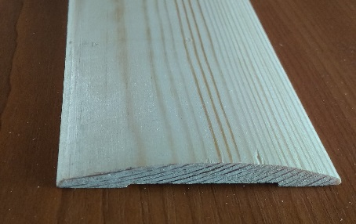
Наличник фигурный b=65*12 мм. L=2200мм. Сорт А | 2200 | 26.00 | 57.20 |  | 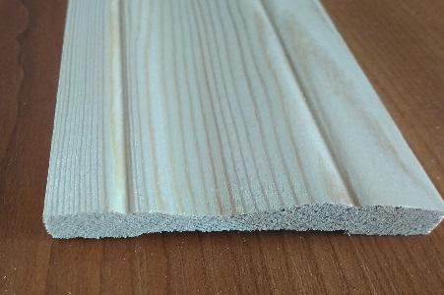
Наличник 12*100*2050 плоский | 2050 | 41.24 | 84.54 |  | 
Наименование изделия | Длина, мм | Цена, руб (руб/пог.м) | Цена, руб (руб/шт) |  | Фотография
Дверной брус, срощенный, сосна: |  |  |  |  | 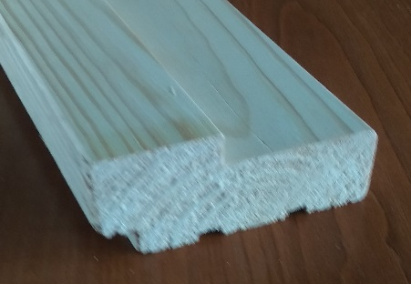
четверть 40мм Сорт А, 70*28*2100 мм | 2100 | 52.45 | 110.15

четверть 40 мм Сорт В, 70*28*2100 мм | 2100 | 43.71 | 91.79

четверть 40мм. Сорт А, 70*35*2100 мм | 2100 | 60.93 | 127.95
четверть 40 мм Сорт В, 70*35*2100 мм | 2100 | 50.78 | 106.64

Сращенный четверть 40 мм Сорт В (Сучки), 68*33*2100 мм | 2100 | 46.56 | 97.78

четверть 40мм Сорт А, 90*35*2100 мм | 2100 | 78.43 | 164.70

четверть 40мм Сорт А, 80*28*900 мм | 900 | 60.03 | 54.03

четверть 40мм Сорт А, 80*28*2050 мм | 2050 | 60.03 | 123.06

четверть 40мм Сорт А, 100*28*2100 мм | 2100 | 74.79 | 157.06

четверть 40мм Сорт А, 120*28*2100 мм | 2100 | 89.71 | 188.39

четверть 40мм Сорт А, 140*28*2100 мм | 2100 | 104.67 | 219.81

Раскладка сосна:
Сращенная фигурная 8*20*2500 | 2500 | 9.02 | 22.55
Сращенная плоская 6*30*2500мм. | 2500 | 9.68 | 24.20
Сращенная плоская 8*32*2500 | 2500 | 9.80 | 24.50 |  | 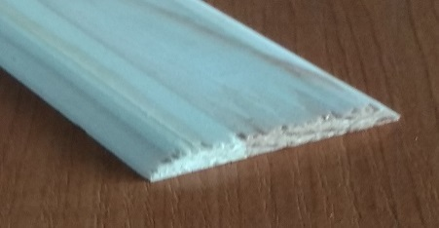
Сращенная фигурная 8*40*2500 | 2500 | 11.12 | 27.80 |  | 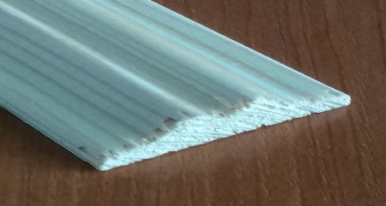
Сращенная плоская 6*40*2000мм. | 2000 | 10.88 | 21.76

Сращенная плоская 6*40*2500мм. | 2500 | 10.88 | 27.20
Сращенная плоская 4*100*2100мм. | 2100 | 20.48 | 43.01
Сращенная плоская 5*120*2100мм. | 2100 | 22.14 | 46.49

Добор дверной коробки, срощенный, сосна: |  |  |  |  | 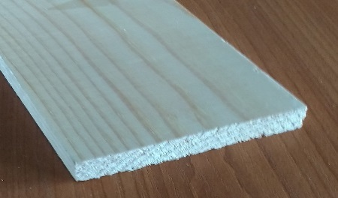
b=80*12мм. L=2100мм. | 2100 | 33.81 | 71.00
b=100*12 мм. L=2100мм. | 2100 | 45.87 | 96.33
b=120*12 мм. L=2100мм. | 2100 | 51.71 | 108.59
b=150*12 мм. L=2100мм. | 2100 | 64.78 | 136.04
Наименование изделия | Длина, мм | Цена, руб (руб/пог.м) | Цена, руб (руб/шт) |  | Фотография

Плинтус срощенный сосна:
b=25 мм. L=2500мм. | 2500 | 15.80 | 39.50
b=45 мм. L=2500мм. | 2500 | 19.96 | 49.90 |  | 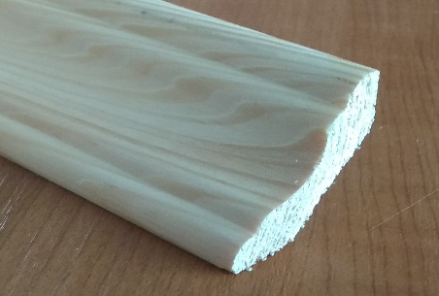
b=50 мм. L=2500мм. | 2500 | 22.14 | 55.35 |  | 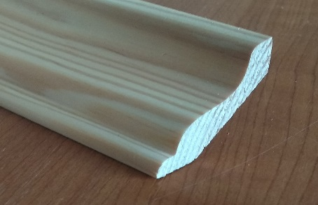
b=55 мм. L=2500мм. | 2500 | 22.62 | 56.55 |  | 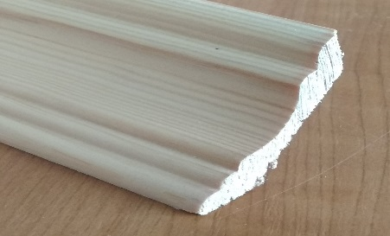
Евро b=64*13 мм. L=2500мм. Сорт А | 2500 | 26.04 | 65.10

Рейка срощенная сосна:
Рейка 12*22*2100 | 2100 | 9.18 | 19.28
Рейка 12*38*2100 | 2100 | 17.71 | 37.19
Рейка 15*38*2100 | 2100 | 21.04 | 44.18
Рейка срощенная сосна 12*50*2100 | 2100 | 22.14 | 46.49
Рейка срощенная сосна 20*40*3000 | 3000 | 24.87 | 74.61
Наименование изделия | Длина, мм | Цена, руб (руб/пог.м) | Цена, руб (руб/шт) | Цена (руб/м3) | Фотография

Клееный брус стеновой:
Клееный Брус стеновой ППУ сечением 130*195 мм. |  |  |  | 24000 | 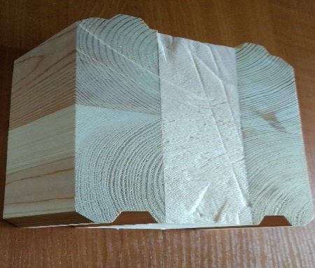
Клееный Брус стеновой ППУ сечением 160*195мм. |  |  |  | 24000 | 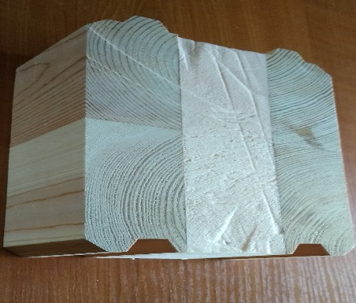
Клееный Брус стеновой клееный цельный сечением 130*195мм. |  |  |  | 26000 | 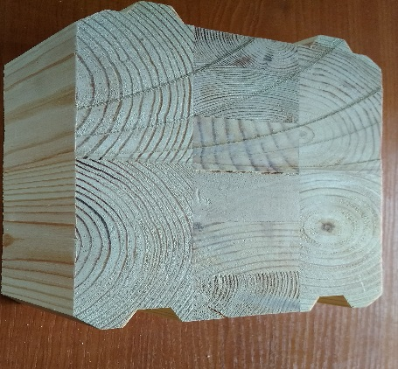
Клееный Брус стеновой клееный цельный сечением 160*195мм. |  |  |  | 26000 | 

Клееный брус для изготовления окон |  |  |  |  | 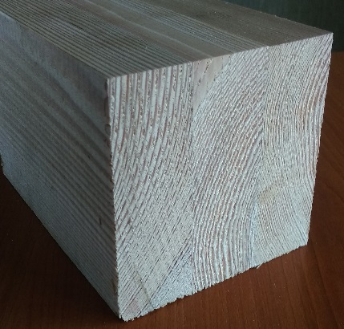
82*86*6000мм. |  |  |  | 30000

82*86*1000-3000мм. Экстра |  |  |  | 35000

82*116*6000мм. |  |  |  | 31000

82*116*1000-3000мм. Экстра |  |  |  | 36000

Наименование изделия | Длина, мм | Цена, руб (руб/пог.м) | Цена, руб (руб/шт) | Цена (руб/м3) | Фотография

Пиломатериал:
Брус, доска естественной влажности до 200мм, 1 сорт |  |  |  | 6500-9000
Брус, доска естественной влажности до 200мм, 2 сорт |  |  |  | 3500-7500

Пеллеты древесные 8мм, в мешках по 25кг (на поддоне 40 мешков) |  |  |  | 7500 руб/тн | 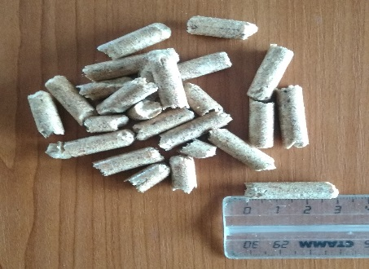

Примечания:
Цены указаны без НДС (применяется УСН)
Цены указаны на условиях самовывоза из р.п. Ардатов, погрузка в автотранспорт включена
Цена на сорт В минус 20% к цене прайса

